Sheet1
Kính gởi:
Địa chỉ:
Số điện thoại:
Tên công trình: Richard's hopitality

THUYẾT MINH GIẢI PHÁP
* Chúng tôi đề xuất xây dựng một backend cầu nối nội bộ giúp hệ điều khiển phòng khách sạn (RCU - LEGRAND) giao tiếp với Oracle OPERA Cloud mà không cần sự phức tạp của hàng nghìn API endpoint phía Oracle.
* Lớp trung gian này nhận sự kiện qua MQTT (từ RCU, thiết bị, PMS), xử lý đồng thời bằng công nghệ web 4.0, và gọi đúng endpoint OPERA Cloud tương ứng — với cơ chế retry tự động và log đầy đủ.
* Phạm vi xử lý tập trung vào tối đa 20 endpoint nghiệp vụ cốt lõi: check-in, check-out, trạng thái phòng, thông tin khách và folio cơ bản — đủ để vận hành thực tế ngay từ đầu.
* Dữ liệu được chuẩn hóa qua lớp mapper hai chiều, đảm bảo hệ nội bộ không bị ảnh hưởng khi Oracle thay đổi API version hoặc schema.
* Backend xác thực với Oracle OPERA Cloud thông qua tài khoản OPERA Cloud Foundation do đơn vị vận hành khách sạn cung cấp — toàn bộ OAuth token và auto-refresh được backend tự quản lý, không để lộ ra bên ngoài.
* Hệ điều khiển nội bộ chỉ giao tiếp với backend qua X-Internal-API-Key đơn giản, hoàn toàn tách biệt khỏi lớp xác thực Oracle.
* Hệ thống triển khai nhẹ, chạy như service nội bộ hoặc container, cấu hình qua environment variables, có health check và log tập trung.

SƠ ĐỒ NGUYÊN LÝ
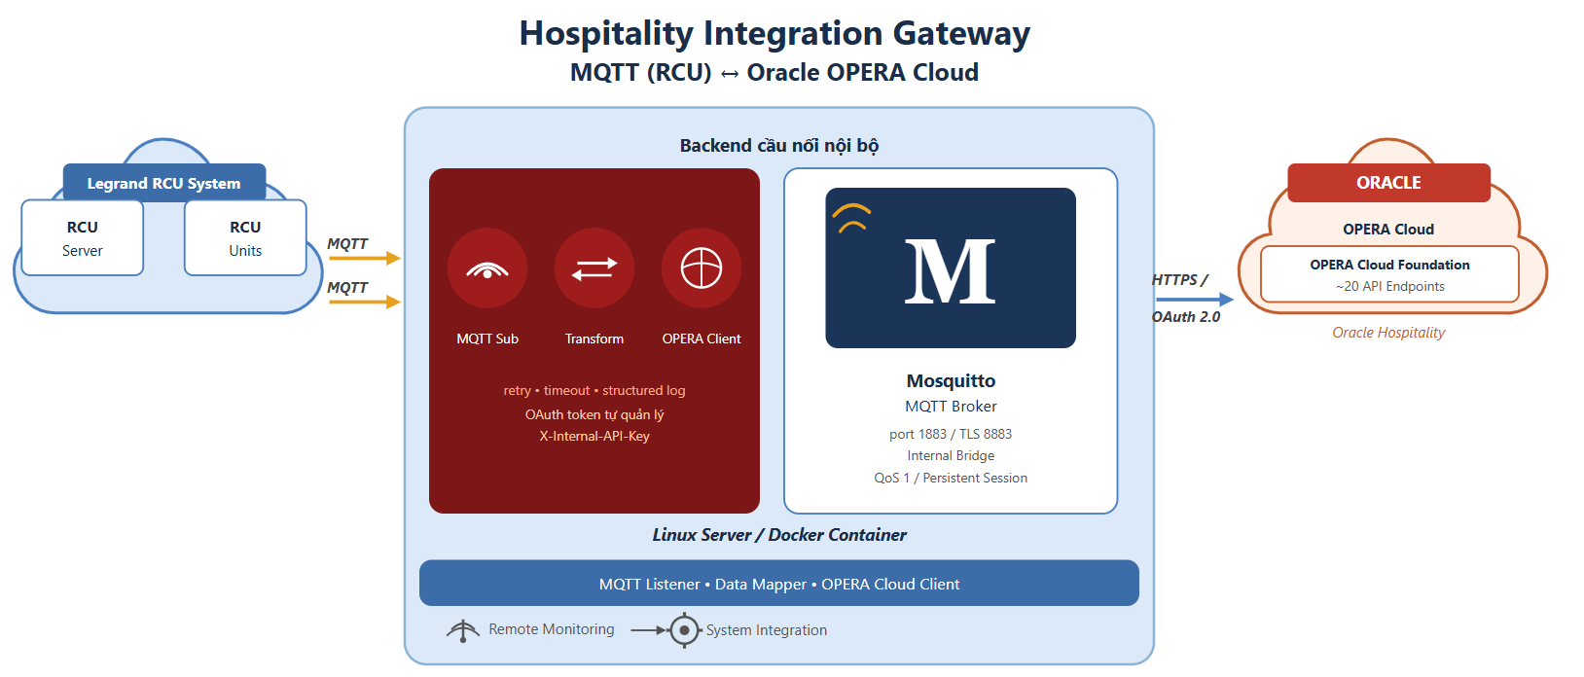

BẢNG BÁO GIÁ
STT | NỘI DUNG | Thành tiền | NOTE
1 | Phát triển backend cầu nối | 15,000,000 | Áp dụng cho từng dự án riêng lẻ không bao gồm mini server do khách hàng cung cấp.
2 | Cài đặt và cấu hình tại công trường | 20,000,000 | Trong vòng 3 ngày làm việc liên tục trong lãnh thổ Việt Nam, quy mô công trình nhỏ hơn 200 phòng.
3 | Trợ giúp kỹ thuật từ xa | 10,000,000 | Áp dụng cho gói 5 ngày làm việc không liên tục.
Tổng cộng |  | 45,000,000

Điều khoản và điều kiện:
1. Giải thích nội dung báo giá: * Phát triển backend cầu nối: Bao gồm thiết kế kiến trúc, lập trình toàn bộ module cấu hình Mosquitto MQTT Broker, xây dựng lớp Mapper hai chiều và hệ thống xử lý lỗi / retry / log chuẩn hóa theo yêu cầu nghiệp vụ. * Cài đặt và cấu hình tại công trường: Bao gồm cài đặt backend lên máy chủ tại hiện trường, cấu hình kết nối MQTT với hệ điều khiển Legrand RCU, kiểm thử tích hợp thực tế với Oracle OPERA Cloud (sandbox → production), bàn giao tài liệu vận hành và hướng dẫn đội kỹ thuật tại chỗ. * Trợ giúp kỹ thuật từ xa (Remote Support): Hỗ trợ xử lý sự cố qua remote access trong vòng (thời hạn cam kết theo thỏa thuận thực tế), giám sát log và cảnh báo bất thường, cập nhật endpoint hoặc mapping dữ liệu khi Oracle OPERA Cloud thay đổi API version, không yêu cầu kỹ thuật viên có mặt tại công trường. 2. Điều kiện thanh toán: - - Thanh toán 100% trước khi sử dụng dịch vụ.

Mọi chi tiết, xin vui lòng liên lạc tới:
Người gởi: Lý Thành Đạt
Số điện thoại: 0777995100

